①任命推薦(様式1)
四国中央市消防団長 殿 |  |  |  |  |  |  |  |  |  |  |  |  |  |  | 令和 年 月 日
 |  |  |  |  |  |  |  |  |  |  |  |  |  |  | 承 認 | 団 長 | 方面隊長 | 辞 令

経由分団長 |  | 土居 |  |  |  |  |  |  |  |  |  | 分 団 |  | 分団長
推薦者 |  |  |  |  |  |  |  |  |  |  |  | 第 |  | 部 部長
消 防 団 員 任 命 推 薦 書 下記のものを四国中央市消防団員に任命されるよう推薦します。
住 所 |  | 〒
 |  | 四国中央市 |  |  |  |  |  | 町 |  |  |  | 番地
 |  |  |  |  |  |  |  | 丁目 |  |  |  | 番 |  | 号
（ふりがな）
氏 名
生年月日 |  | □ | 昭和 |  |  | 年 |  |  | 月 |  |  | 日 | 電話 | 自宅 | － －
 |  | □ | 平成
 |  |  |  |  |  |  |  |  |  |  |  |  |  | 携帯 | － －
 |  | □ | 令和
運転免許の種類 |  |  |  |  |  |  |  | （ |  |  | ｔ 限定） |  | メールアドレス
勤務先 |  |  |  |  |  |  |  |  |  |  |  |  |  |  | 勤務地 |  | □ 市 内 | □ 市 外
職業 |  |  |  |  |  |  |  |  |  |  | 就業形態
□ | １ 農業 |  |  |  |  |  |  |  |  |  | □ | １ 被用者
□ | ２ 林業 |  |  |  |  |  |  |  |  |  | □ | ２ 被用者のある事業主
□ | ３ 漁業 |  |  |  |  |  |  |  |  |  | □ | ３ 被用者のない事業主
□ | ４ 鉱業 |  |  |  |  |  |  |  |  |  | □ | ４ 家族従事者
□ | ５ 建設業 |  |  |  |  |  |  |  |  |  | □ | ５ 役員
□ | ６ 製造業 |  |  |  |  |  |  |  |  |  | □ | ６ 家庭内職者
□ | ７ 電気・ガス・熱供給・水道業 |  |  |  |  |  |  |  |  |  | □ | ７ その他
□ | ８ 運輸・通信業
□ | ９ 卸売・小売業・飲食店
□ | 10 金融・保険業
□ | 11 不動産業
□ | 12 サービス業
□ | 13 公務（国家公務員）
□ | 14 日本郵政グループ職員
□ | 15 公務（地方公務員）
□ | 16 公務（特殊法人等公務員に準ずる職員）
□ | 17 分類不能の産業
□ | 18 その他
※ （ |  |  |  |  |  | □ | 新入団 |  |  | ・ | □ | 再入団 |  | ）どちらかに☑
記載例
四国中央市消防団長 殿 |  |  |  |  |  |  |  |  |  |  |  |  |  |  | 令和 年 月 日
 |  |  |  |  |  |  |  |  |  |  |  |  |  |  | 承 認 | 団 長 | 方面隊長 | 辞 令

経由分団長 |  | 〇○○ |  |  |  |  |  |  |  |  |  | 分 団 |  | 分団長 |  | ○○ ○○
推薦者 |  |  |  |  |  |  |  |  |  |  |  | 第 | 〇 | 部 部長 |  | ○○ ○○
消 防 団 員 任 命 推 薦 書 下記のものを四国中央市消防団員に任命されるよう推薦します。
住 所 |  | 〒 |  | 7 | 9 | 9 | 0 | 1 | 1 | 3
 |  | 四国中央市 観音寺市 |  |  | 〇〇〇 |  |  | 町 |  | 〇〇 |  | 番地 | 〇〇アパート〇〇号室
 |  |  |  |  | 〇〇〇４ |  |  | 丁目 |  | 〇〇 |  | 番 | 〇 | 号 | 〇〇マンション〇〇号室
（ふりがな） |  | △△△△ △△△△
氏 名 |  | (例)消防 太郎
生年月日 |  | ☑ | 昭和 | 〇〇 |  | 年 | 〇〇 |  | 月 | 〇〇 |  | 日 | 電話 | 自宅 | 〇〇〇〇 － 〇〇 － 〇〇〇〇
 |  | □ | 平成
 |  |  |  |  |  |  |  |  |  |  |  |  |  | 携帯 | 〇〇〇 － 〇〇〇〇 － 〇〇〇〇 － －
 |  | □ | 令和
運転免許の種類 |  |  |  |  |  |  |  | （ |  | ｔ 限定） |  | メールアドレス
勤務先 |  | ㈱〇〇〇 〇〇支店 |  |  |  |  |  |  |  |  |  |  |  |  |  | 勤務地 | ☑ 市 内 | □ 市 外
職業 |  |  |  |  |  |  |  |  |  |  | 就業形態
□ | １ 農業 |  |  |  |  |  |  |  |  |  | □ | １ 被用者
□ | ２ 林業 |  |  |  |  |  |  |  |  |  | ☑ | ２ 被用者のある事業主
□ | ３ 漁業 |  |  |  |  |  |  |  |  |  | □ | ３ 被用者のない事業主
□ | ４ 鉱業 |  |  |  |  |  |  |  |  |  | □ | ４ 家族従事者
□ | ５ 建設業 |  |  |  |  |  |  |  |  |  | □ | ５ 役員
☑ | ６ 製造業 |  |  |  |  |  |  |  |  |  | □ | ６ 家庭内職者
□ | ７ 電気・ガス・熱供給・水道業 |  |  |  |  |  |  |  |  |  | □ | ７ その他
□ | ８ 運輸・通信業
□ | ９ 卸売・小売業・飲食店
□ | 10 金融・保険業
□ | 11 不動産業
□ | 12 サービス業
□ | 13 公務（国家公務員）
□ | 14 日本郵政グループ職員
□ | 15 公務（地方公務員）
□ | 16 公務（特殊法人等公務員に準ずる職員）
□ | 17 分類不能の産業
□ | 18 その他
※ （ |  |  |  |  |  | ☑ | 新入団 |  |  | ・ | □ | 再入団 |  | ）どちらかに☑

②宣誓書（様式2）
別記様式（５条関係）
宣 誓 書

 | 私は、忠実に日本国憲法及び法律を擁護し、命令、条例及び規則を遵守し、不公平及び偏見を避け、何人をも恐れず、良心に従って忠実に消防の義務を遂行することを厳粛に誓います。

令和 年 月 日
 |  | (所属) | 四国中央市消防団 |  | 分団第 |  | 部
 |  | (氏名)

記載例
別記様式（５条関係）
宣 誓 書

 | 私は、忠実に日本国憲法及び法律を擁護し、命令、条例及び規則を遵守し、不公平及び偏見を避け、何人をも恐れず、良心に従って忠実に消防の義務を遂行することを厳粛に誓います。

令和〇〇年〇〇月〇〇日
 |  | (所属) | 四国中央市消防団 | 〇〇〇 | 分団第 | 〇 | 部
 |  | (氏名) | (例)消防 太郎

③委任状
委任状

 | 私は消防団在団中、全日本消防人共済会（火災共済）及び福祉共済に加入すること、金品の請求ならびに受領に関する一切の権限を消防団長に委任します。

令和 年 月 日
 |  | (所属) | 四国中央市消防団 | 分団第 | 部
 |  | (氏名)

記載例
委任状

 | 私は消防団在団中、全日本消防人共済会（火災共済）及び福祉共済に加入すること、金品の請求ならびに受領に関する一切の権限を消防団長に委任します。

令和 〇 年 〇〇 月 〇〇 日
 |  | (所属) | 四国中央市消防団 | 分団 第 | 部
 |  | (氏名) | (例)消防 太郎

⑤物品要望書
 |  |  |  |  |  |  |  |  |  |  |  |  | 令和 |  | 年 |  | 月 |  | 日
分団 |  |  |  |  |  | 分団長名（記名） |  |  |  |  | 部名 |  |  |  | 部長名（記名）
 |  |  | 分団 | 分団長 |  |  |  |  |  |  | 第 |  | 部 部長

使 用 者 名 |  |  |  | 編上安全靴 |  | 長靴 |  | 上着 |  | ズボン |  | キャップ |  | 手袋 |  |  |  | その他
(例)消防 太郎 |  |  |  | 25.5 |  | 26.5 |  | ALL |  | A7 |  | M |  | LL

※下記サイズ表から、選択してください。
編上安全靴 |  |  | サイズ |  | 22 | 22.5 | 23 | 23.5 | 24 | 24.5 | 25 | 25.5 | 26 | 26.5 | 27 | 27.5 | 28 | 29 | 30
長 靴 |  |  |  |  | 22 | 22.5 | 23 | 23.5 | 24 | 24.5 | 25 | 25.5 | 26 | 26.5 | 27 |  | 28 | 29 | 30

ベルト |  |  | サイズ |  | 120

アポロキャップ |  |  | サイズ |  | S |  | M |  | L |  | LL |  | ３L
 |  |  |  |  |  |  | 55～57 |  | 57～59 |  | 59～61

切創手袋（トンボ） （K-707HTNVD） |  |  | サイズ |  | S |  | M |  | L |  | LL |  | ３L
 |  |  |  |  | 17～18 |  | 18～19 |  | 19～20 |  | 20～21 |  | 21～22 |  | ※手首から中指の長さ

活動服 | 男女兼用
 | 上着 | サイズ |  | AS | AM | AL | ALL | A3L | BS | BM | BL | BLL | B3L | B4L
 |  | 上衣丈 |  | 75 | 77 | 79 | 81 | 84 | 75 | 78 | 81 | 81 | 84 | 84
 |  | 胸囲 |  | 100 | 105 | 110 | 115 | 120 | 110 | 115 | 120 | 125 | 130 | 140
 |  | 肩幅 |  | 43 | 44 | 46 | 48 | 49 | 45 | 47 | 49 | 51 | 53 | 56
 |  | 袖丈 |  | 53 | 55 | 57 | 59 | 63 | 52 | 54 | 56 | 58 | 60 | 61
 | ズボン | サイズ |  | A1 | A2 | A3 | A4 | A5 | A6 | A7 | B2 | B3 | B4 | B5 | B６ | W115 | W120
 |  | ウエスト |  | 70 | 73 | 76 | 79 | 82 | 85 | 88 | 91 | 95 | 100 | 105 | 110 | 115 | 100
 |  | 股下 |  | ８５ｃｍ フリー

記載例
 |  |  |  |  |  |  |  |  |  |  |  |  | 令和 | 〇 | 年 | 〇 | 月 | 〇 | 日
分団 |  |  |  |  |  | 分団長名（記名） |  |  |  |  | 部名 |  |  |  | 部長名（記名）
〇〇 |  |  | 分団 分団長 |  |  | 消防 太郎 |  |  |  |  | 第 | 〇 | 部 部長 |  | 消防 一郎
消防団本部副団長 |  |  |  |  |  |  | （印） |  | 消防団本部 |  |  |  |  |  |  |  |  |  | （印）

使 用 者 名 |  |  |  | 編上安全靴 |  | 長靴 |  | 上着 |  | ズボン |  | キャップ |  | 手袋 |  |  |  | その他
(例)四国太郎 |  |  |  | 25.5 |  | 26.5 |  | ALL |  | A7 |  | M |  | M
四国一郎 |  |  |  | 25.0 |  |  |  | AM |  |  |  | M

※下記サイズ表から、選択してください。
編上安全靴 |  |  | サイズ |  | 22 | 22.5 | 23 | 23.5 | 24 | 24.5 | 25 | 25.5 | 26 | 26.5 | 27 | 27.5 | 28 | 29 | 30
長 靴 |  |  |  |  | 22 | 22.5 | 23 | 23.5 | 24 | 24.5 | 25 | 25.5 | 26 | 26.5 | 27 |  | 28 | 29 | 30

ベルト |  |  | サイズ |  | 120

アポロキャップ |  |  | サイズ |  | S |  | M |  | L |  | LL |  | ３L
 |  |  |  |  |  |  | 55～57 |  | 57～59 |  | 59～61

切創手袋（トンボ） （K-707HTNVD） |  |  | サイズ |  | S |  | M |  | L |  | LL |  | ３L
 |  |  |  |  | 17～18 |  | 18～19 |  | 19～20 |  | 20～21 |  | 21～22 |  | ※手首から中指の長さ

活動服 | 男女兼用
 | 上着 | サイズ |  | AS | AM | AL | ALL | A3L | BS | BM | BL | BLL | B3L | B4L
 |  | 上衣丈 |  | 75 | 77 | 79 | 81 | 84 | 75 | 78 | 81 | 81 | 84 | 84
 |  | 胸囲 |  | 100 | 105 | 110 | 115 | 120 | 110 | 115 | 120 | 125 | 130 | 140
 |  | 肩幅 |  | 43 | 44 | 46 | 48 | 49 | 45 | 47 | 49 | 51 | 53 | 56
 |  | 袖丈 |  | 53 | 55 | 57 | 59 | 63 | 52 | 54 | 56 | 58 | 60 | 61
 | ズボン | サイズ |  | A1 | A2 | A3 | A4 | A5 | A6 | A7 | B2 | B3 | B4 | B5 | B６ | W115 | W120
 |  | ウエスト |  | 70 | 73 | 76 | 79 | 82 | 85 | 88 | 91 | 95 | 100 | 105 | 110 | 115 | 100
 |  | 股下 |  | ８５ｃｍ フリー

３-1異動任免願
四国中央市消防団長 殿 |  |  |  |  |  | 令和 年 月 日
 |  |  |  |  |  | 承 認 | 団 長 | 方面隊長 | 辞 令

経由分団長 |  |  | 分団 分団長
推薦者 |  |  | 第 |  | 部 部長
消 防 団 員 異 動 任 免 願 下記のとおり、部内団員の異動をいたしたいので、任免されるようお願いします。
新役職名 | 現役職名 | （フリガナ） | 異動事由
 |  | 氏名

記載例
日付けは、「空白」として下さい。
四国中央市消防団長 殿 |  |  |  |  |  | 令和 年 月 日
 |  |  |  |  |  | 承 認 | 団 長 | 方面隊長 | 辞 令

記名願います。
押印は不要です。
経由分団長 | 〇〇〇 |  | 分団 分団長 |  |  |  | 〇〇 〇〇
推薦者 |  |  | 第 | 〇 | 部 部長 |  | 〇〇 〇〇
消 防 団 員 異 動 任 免 願 下記のとおり、部内団員の異動をいたしたいので、任免されるようお願いします。
新役職名 | 現役職名 | （フリガナ） | 異動事由
 |  | 氏名
班長 | 団員 | ショウボウ タロウ | 昇格
 |  | 消防 太郎
団員 |  | シコク ジロウ | 新入団
 |  | 四国 次郎
 | 班長 | 二ホン サブロウ | ３月３１日付 退団
 |  | 日本 三郎

３-３情報異動報告書
四国中央市消防団長 殿 |  |  |  |  |  | 令和 年 月 日
 |  |  |  |  |  | 承 認 | 団 長 | 方面隊長

経由分団長 |  |  | 分団 |  | 分団長
報告者 |  |  | 第 |  | 部 部長
消 防 団 員 情 報 異 動 報 告 書 下記のとおり部内団員情報の異動がありましたので、報告します。
役職名 | 氏 名 | 氏名・住所・勤務先・連絡先等変更
 |  | 変更前 |  |  |  | 変更後

記載例
四国中央市消防団長 殿 |  |  |  |  |  | 令和 年 月 日
 |  |  |  |  |  | 承 認 | 団 長 | 方面隊長

経由分団長 | 〇〇〇〇 |  | 分団 分団長
報告者 |  |  | 第 | 〇 | 部 部長
消 防 団 員 情 報 異 動 報 告 書 下記のとおり部内団員情報の異動がありましたので、報告します。
役職名 | 氏 名 | 氏名・住所・勤務先・連絡先等変更
 |  | 変更前 |  |  |  | 変更後
団員 | ◎◎ ◎◎ | 住所変更 川之江町〇〇番地 |  |  |  | 妻鳥町〇〇番地
団員 | ◎◎ ◎◎ | 連絡先変更 〇〇〇ｰ○〇〇〇-〇〇〇〇 |  |  |  | △△△ｰ△△△△-△△△△
班長 | ◎◎ ◎◎ | 勤務先変更 ㈱○○○○製紙 |  |  |  | ㈲○○○○ 勤務先TEL l〇〇〇○ｰ〇〇ｰ〇〇〇〇〇
団員 | ◎◎ ◎◎ | 姓の変更 消防 太郎 |  |  |  | 四国 太郎

①退職所得申告書
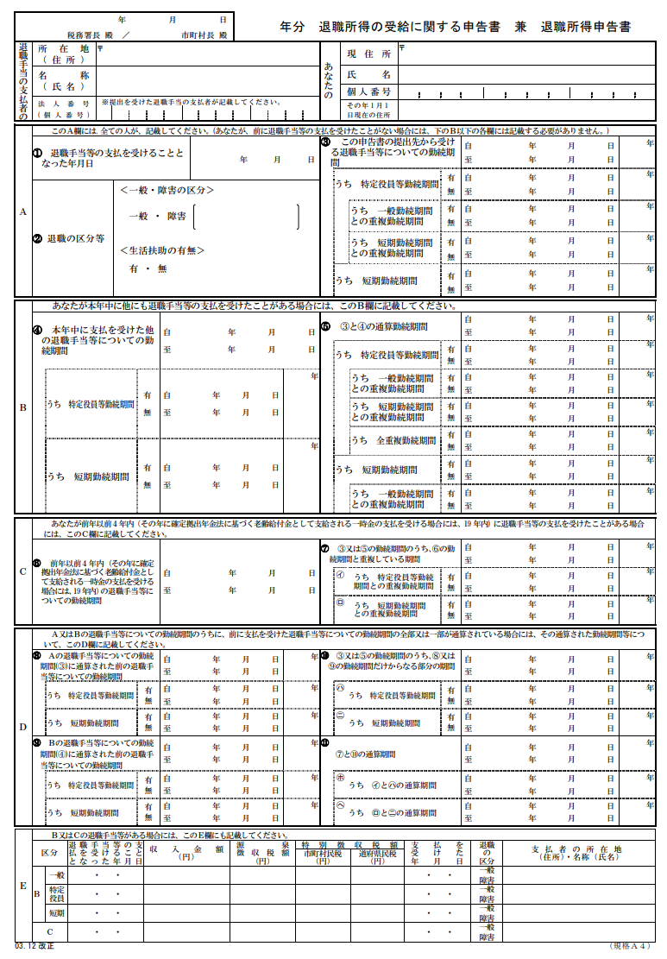
愛媛県市町総合事務組合
松山市一番町四丁目１番地２ 愛媛県自治会館３階
790-0001

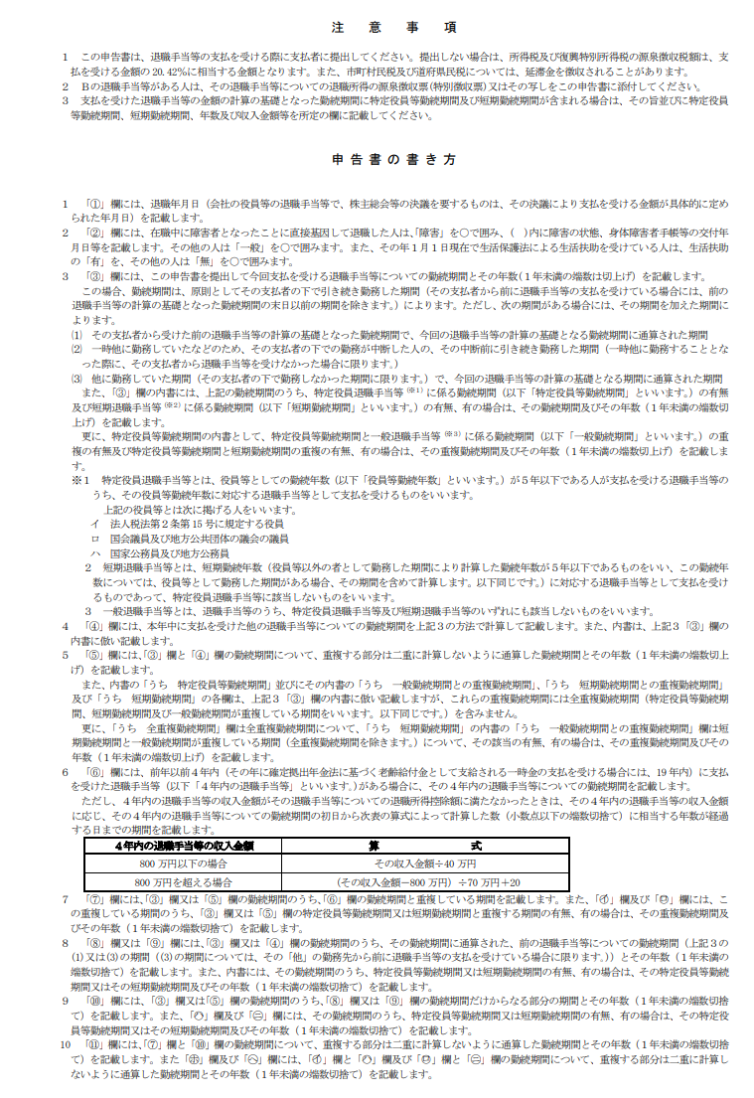

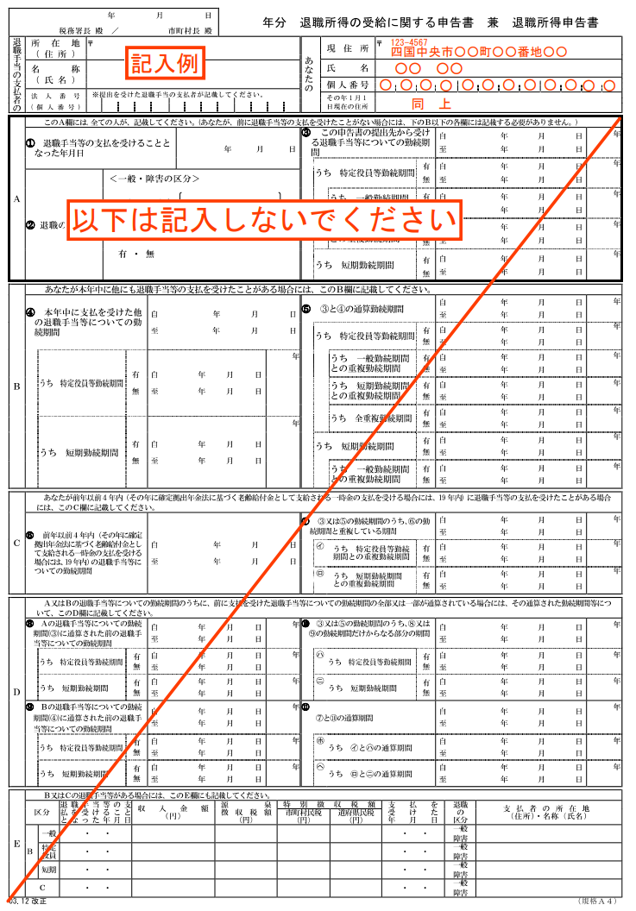

P1～P2を、両面印刷してください。

②個人番号提供
 |  |  |  | 別 紙
個人番号の提供ができない理由
愛媛県市町総合事務組合 御中
令和 年 月 日
 | 住 所
 | 氏 名 |  | ㊞

私は、行政手続における特定の個人を識別するための番号の利用等に関する法律施行に伴う源泉徴収票・支払調書他の法定調書・申告書等の作成に必要な個人できません。番号の提供については、次の理由によりできません。
記
※該当番号に〇印を記入してください。３番に〇をした者のみ理由をお書きください。
１. 個人番号の通知カードを受け取っていないため
２. 個人番号の漏えい及び悪用のおそれがあるため
３. その他の理由（ ）
記載例
 |  |  |  | 別 紙
個人番号の提供ができない理由
愛媛県市町総合事務組合 御中
押印をお願いします
令和〇〇年〇〇月〇〇日
 | 住 所 | 〇〇〇市〇〇町〇〇番地〇
 | 氏 名 | ○○○○ | ㊞

「２」に○印をいれてください
私は、行政手続における特定の個人を識別するための番号の利用等に関する法律施行に伴う源泉徴収票・支払調書他の法定調書・申告書等の作成に必要な個人できません。番号の提供については、次の理由によりできません。
記
※該当番号に〇印を記入してください。３番に〇をした者のみ理由をお書きください。
１. 個人番号の通知カードを受け取っていないため
２. 個人番号の漏えい及び悪用のおそれがあるため
３. その他の理由（ ）

③退職金振込口座
退 職 報 償 金 振 込 口 座
フリガナ
受取人氏名
振込先金融機関 （銀行または農協） |  | 銀行 | 支店
 |  | 金庫
 |  | 農協
ゆうちょ銀行 | （振込用店名） |  | （振込用店番）
口 座 番 号 | □ 普 通 | 口座番号
 | □ 当 座

※ご注意

１ 振込みは、ご本人名義の口座に限ります。

２ 口座番号・口座の種類を間違わないように必ず記入してください。

３ ゆうちょ銀行等の口座に振り込みの場合は、他の金融機関からの振込み用の店名・店番

口座種目・口座番号が必要となりますので、郵便局で確認し、記入してください。

記載例
退 職 報 償 金 振 込 口 座
フリガナ | ショウボウ タロウ
受取人氏名 | 消防 太郎
振込先金融機関 （銀行または農協） | ○○ | 銀行 | △△ 支店
 |  | 金庫
 |  | 農協
ゆうちょ銀行 | （振込用店名） |  | （振込用店番）
口 座 番 号 | レ 普 通 | 口座番号 | 1 | 2 | 3 | 1 | 2 | 3 | 4
 | 当 座

※ご注意

１ 振込みは、ご本人名義の口座に限ります。

２ 口座番号・口座の種類を間違わないように必ず記入してください。

３ ゆうちょ銀行等の口座に振り込みの場合は、他の金融機関からの振込み用の店名・店番

口座種目・口座番号が必要となりますので、郵便局で確認し、記入してください。

※ゆうちょ銀行の「振込み用店番」は、必ず郵便局で確認してください。

出動報告書
R 年度 |  |  | 月 日 |  | 月 日 |  | 月 日 |  | 月 日
四国中央市消防団

No | 階級 | 氏名 | 記載例
 |  |  | Ａ | 8：00 | Ｂ | 8：00 | Ｃ | 8：00 | 〇
 |  |  |  | 11：30 |  | 12：00 |  | 16：00
1

2

3

4

5

6

7

8

9

10

11

12

13

14

15

16

17

18

19

20

21

22

23

24

25

下記３項目については年額報酬に含まれることから、出動報告書に記載しないでください。
①幹部会議・分団会議・地区や町内会の会議・定例会・定期訓練・定期点検・訓練準備・出初前訓練
②団員の研修、消防団PR活動・広報、勧誘活動、車両・倉庫の清掃、車両・機器・水利の点検
③捜索（人探し）については手当はつきません。（緊急を要する場合等で消防本部からの依頼であれば対象）

区 分 |  |  | 単 位 |  |  |  | 報酬費 |  | 区分
災害対応・火災出動 |  |  | ４時間未満の従事１日につき |  |  |  | ¥2,200 |  | Ａ
 |  |  | ４時間以上８時間未満従事１日につき |  |  |  | ¥4,000 |  | Ｂ
 |  |  | ８時間以上の従事１日につき |  |  |  | ¥8,000 |  | Ｃ
警戒 |  |  | １日につき |  |  |  | ¥2,200 |  | ○
訓練 |  |  | １日につき |  |  |  | ¥2,200 |  | ○
団長の命による出動 （災害、警戒及び訓練に係る出動を除く。） |  |  | １日につき |  |  |  | ¥2,200 |  | ○
４月～６月、10月～12月分は翌月15日、７月～９月分は９月15日、１月～３月分は３月15日までに、各方面隊の管轄署所に提出して下さい。 ※部長・分団長においては、記載内容等確認の上、提出をお願いします。
記載例
R〇年度 |  |  | 〇〇月 〇〇日 |  | 〇〇月 〇〇日 |  | 〇〇月 〇〇日 |  | 〇〇月 〇〇日
四国中央市消防団 |  |  | 出初式準備 |  | 出初式 |  | 火災予防運動 |  | 塩塚高原山焼き
〇〇分団第〇部
No | 階級 | 氏名 | 記載例
 |  |  | Ａ | 8：00 | Ｂ | 8：00 | Ｃ | 8：00 | 〇
 |  |  |  | 11：30 |  | 12：00 |  | 16：00
1 | 部長 | 四国 太郎

2 | 班長 | 消防 一郎

3 | 班長 | 消防 次郎

P1～P2を、両面印刷してください。
4 | 班長 | 消防 三郎

5 | 団員 | 四国 一郎

6 | 団員 | 四国 次郎

7 | 団員 | 四国 三郎

8 | 団員 | 四国 四郎

9 | 団員 | 四国 五郎

10

11

12

13

14

15

16

17

18

19

20

21

22

23

24

25

下記３項目については年額報酬に含まれることから、出動報告書に記載しないでください。
①幹部会議・分団会議・地区や町内会の会議・定例会・定期訓練・定期点検・訓練準備・出初前訓練
②団員の研修、消防団PR活動・広報、勧誘活動、車両・倉庫の清掃、車両・機器・水利の点検
③捜索（人探し）については手当はつきません。（緊急を要する場合等で消防本部からの依頼であれば対象）

区 分 |  |  | 単 位 |  |  |  | 報酬費 |  | 区分
災害対応・火災出動 |  |  | ４時間未満の従事１日につき |  |  |  | ¥2,200 |  | Ａ
 |  |  | ４時間以上８時間未満従事１日につき |  |  |  | ¥4,000 |  | Ｂ
 |  |  | ８時間以上の従事１日につき |  |  |  | ¥8,000 |  | Ｃ
警戒 |  |  | １日につき |  |  |  | ¥2,200 |  | ○
訓練 |  |  | １日につき |  |  |  | ¥2,200 |  | ○
団長の命による出動 （災害、警戒及び訓練に係る出動を除く。） |  |  | １日につき |  |  |  | ¥2,200 |  | ○
４月～６月、10月～12月分は翌月15日、７月～９月分は９月15日、１月～３月分は３月15日までに、各方面隊の管轄署所に提出して下さい。 ※部長・分団長においては、記載内容等確認の上、提出をお願いします。

訓練計画書
令和 |  |  |  |  |  |  |  |  |  |  |  |  |  |  | 年 |  | 月 |  | 日
四国中央市消防団長 様
方面隊長
分団長
消防団訓練等計画書
実施分団名
訓練名称
日時 | 令和 |  | 年 |  | 月 |  | 日 |  | 時 |  | 分 | ～ |  | 時 |  | 分
実施場所
水利の使用 | □ | 有 |  |  | □ | 無
 | □ | 防火水槽 |  |  |  | □ | 消火栓 |  |  | □ | その他 ( |  |  |  |  |  |  |  | ）
 | 場所：
参 加 団 員 数 |  |  |  |  |  | 名
その他参加団体の名称及び人数連絡先 | □ | 自主防災組織 |  |  |  | □ | 自治会 |  |  | □ | その他 ( |  |  |  |  |  |  |  | )
 | (名称) |  |  |  |  |  |  |  |  |  |  |  |  | 参加人数 |  |  |  |  | 名
 | (代表者) |  |  |  |  |  |  |  | (連絡先)
消防署員の要請 | □ | 有 |  |  | □ | 無
(訓練等詳細)

（別紙 添付）

記載例
令和 |  |  |  |  |  |  |  |  |  |  |  |  |  | 〇 | 年 | 〇 | 月 | 〇 | 日
四国中央市消防団長 様
方面隊長
分団長
消防団訓練等計画書
実施分団名 | 伊予三島方面隊
訓練名称 | 〇〇〇訓練
日時 | 令和 | 〇 | 年 | 〇 | 月 | 〇 | 日 | 〇 | 時 | 〇 | 分 | ～ | 〇 | 時 | 〇 | 分
実施場所 | 〇〇〇運動公園
水利の使用 | ☑ | 有 |  |  | □ | 無
 | □ | 防火水槽 |  |  |  | □ | 消火栓 |  |  | ☑ | その他 ( |  |  | 〇〇池水利 |  |  |  |  | ）
 | 場所： |  | 〇〇公園内〇〇池北川法面
参 加 団 員 数 | 130 |  |  |  |  | 名
その他参加団体の名称及び人数連絡先 | ☑ | 自主防災組織 |  |  |  | □ | 自治会 |  |  | □ | その他 ( |  |  |  |  |  |  |  | )
 | (名称) |  | 〇〇自主防災織 |  |  |  |  |  |  |  |  |  |  | 参加人数 |  | 80 |  |  | 名
 | (代表者) |  | 四国一郎 |  |  |  |  |  | (連絡先) |  | 〇〇〇－〇〇〇〇-〇〇〇〇
消防署員の要請 | ☑ | 有 |  |  | □ | 無
(訓練等詳細)
１ サイレン吹鳴
２ 〇〇池集合
３ 各分団によるホース延長
４ 放水訓練

（別紙 添付）

車輛・詰所修繕要望
消防団車両・詰所等修繕要望書 |  |  |  |  |  |  | 令和 年 月 日
 |  |  |  |  |  | 分団 分団長
第 |  |  |  |  |  | 部 部長

NO. | 施設名 | 修繕箇所 | 金 額 | 修繕を要する理由 (症状・状態を詳細に記載して下さい。)
1
2
3
4
5
6
7
記載例
消防団車両・詰所等修繕要望書 |  |  |  |  |  |  | 令和 年 月 日
 |  |  |  |  | 〇〇〇 | 分団 分団長 | 〇〇 〇〇
 |  |  |  |  |  | 第〇部 部長 | 〇〇 〇〇

NO. | 施設名 | 修繕箇所 | 金 額 | 修繕を要する理由 (症状・状態を詳細に記載して下さい。)
1 | 〇〇分団第２部詰所 | シャッター
2
3
4
5
6
7

